Sheet1
 | დანართი #1 (ფასების ცხრილი)
N | შესასყიდი საქონლის დასახელება | ფოტო (სავარაუდო დიზაინი) | მახასიათებლები | რაოდენობა | ერთეულის ფასი (დღგ-ს ჩათვლით) | ჯამური ფასი (დღგ-ს ჩათვლით) | ვალუტა
1 | ჯინსის პერანგი (უნისექსი) | 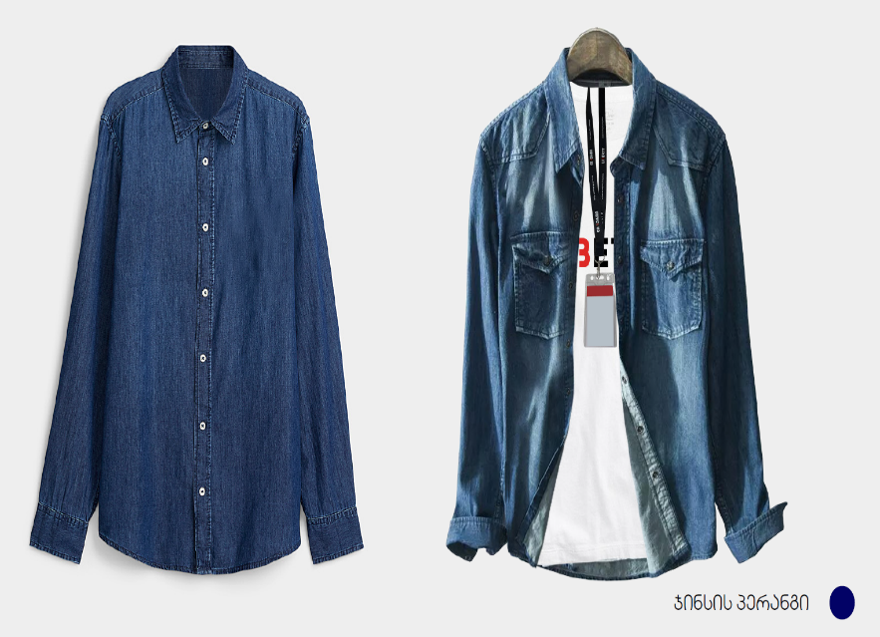 | ფერი - ლურჯი (ჯინსის ფერი); მკლავის სიგრძე- გრძელი; სტილი - მკლავებზე მანჟეტები; შესაკრავი-ღილები; ჯიბე (სასურველია) | 800 |  | 0
 | ჯამური ღირებულება (დღგ-ს ჩათვლით): |  |  |  |  | 0

 | * წინადადების წარმოდგენამდე სავალდებულოა ნიმუშების ნახვა და ქსოვილების შეთანხმება;
 | * ზომების დაზუსტება მოხდება გამარჯვებულ კომპანიასთან ხელშეკრულების გაფორმებამდე;

